PivotTable
Row Labels | Total Member | Total Male | Total Female | Total Houses | Female% | Male% | Row Labels | Total Room | Total Flat | Total Tents | Total House Units | Country | All | Row Labels | Total Member
Iraq | 7,869,862 | 3,432,382 | 4,437,480 | 163,921 | 56.4% | 43.6% | Iraq | 36,099 | 60,821 | 42,758 | 24,243 |  |  | Ibb | 4,201,749
Lybia | 7,719,390 | 3,327,501 | 4,391,889 | 156,005 | 56.9% | 43.1% | Lybia | 46,464 | 78,347 | 0 | 31,194 | Row Labels | Total Member | Aden | 4,201,405
Syria | 19,457,159 | 8,436,522 | 11,020,637 | 389,439 | 56.6% | 43.4% | Syria | 69,680 | 117,426 | 155,552 | 46,781 | 2017 | 30,142,186 | Khantuman | 4,141,469
Yemen | 23,960,127 | 10,356,073 | 13,604,054 | 478,256 | 56.8% | 43.2% | Yemen | 118,456 | 199,573 | 80,720 | 79,507 | 2018 | 28,864,352 | Al hudaydah | 4,119,537
Grand Total | 59,006,538 | 25,552,478 | 33,454,060 | 1,187,621 | 56.7% | 43.3% | Grand Total | 270,699 | 456,167 | 279,030 | 181,725 | Grand Total | 59,006,538 | Atma | 3,920,683
 |  |  |  |  |  |  |  |  |  |  |  |  |  | Grand Total | 20,584,843

 |  |  |  |  |  |  | Total Member |  | Total Male |  | Total Female
 |  |  |  |  |  |  | 59,006,538 |  | 25,552,478 |  | 33,454,060

 |  |  |  |  |  |  | Total Houses |  | Total Room |  | Total Flat
 |  |  |  |  |  |  | 1,187,621 |  | 270,699 |  | 456,167

 |  |  |  |  |  |  | Total Tents |  | Total Female |  | Avg People Per House
 |  |  |  |  |  |  | 279,030 |  | 33,454,060 |  | 49.68

 |  |  |  |  |  |  | Total House Units
 |  |  |  |  |  |  | 181,725

DashBord
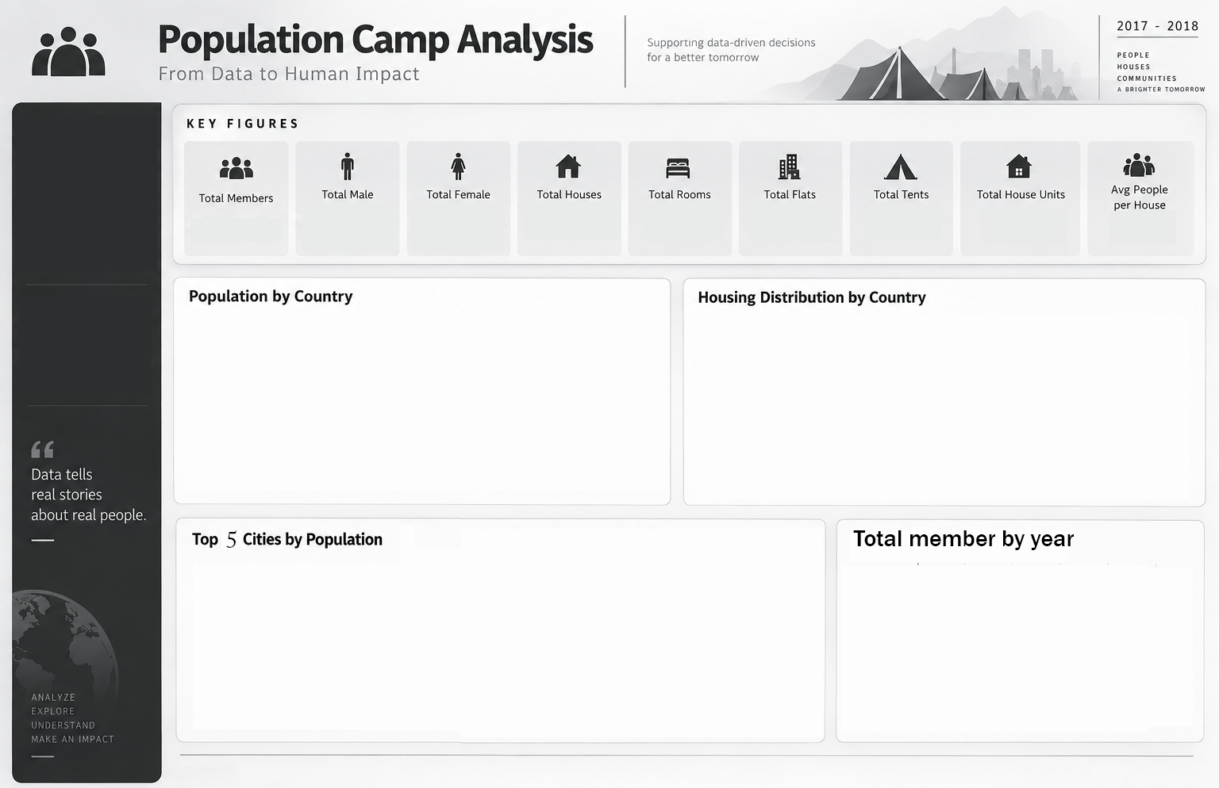

270,699
59,006,538
25,552,478
33,454,060
1,187,621
456,167
279,030
181,725
49.68

 | Total Member | Total Male | Total Female | Total Houses | Female% | Male%
Iraq | 7,869,862 | 3,432,382 | 4,437,480 | 163,921 | 56.4% | 43.6%
Lybia | 7,719,390 | 3,327,501 | 4,391,889 | 156,005 | 56.9% | 43.1%
Syria | 19,457,159 | 8,436,522 | 11,020,637 | 389,439 | 56.6% | 43.4%
Yemen | 23,960,127 | 10,356,073 | 13,604,054 | 478,256 | 56.8% | 43.2%
 | Total Room | Total Flat | Total Tents | Total House Units
Iraq | 36,099 | 60,821 | 42,758 | 24,243
Lybia | 46,464 | 78,347 | 0 | 31,194
Syria | 69,680 | 117,426 | 155,552 | 46,781
Yemen | 118,456 | 199,573 | 80,720 | 79,507

 | Total
Ibb | 4,201,749
Aden | 4,201,405
Khantuman | 4,141,469
Al hudaydah | 4,119,537
Atma | 3,920,683
 | Total
2017 | 30,142,186
2018 | 28,864,352

